关系图
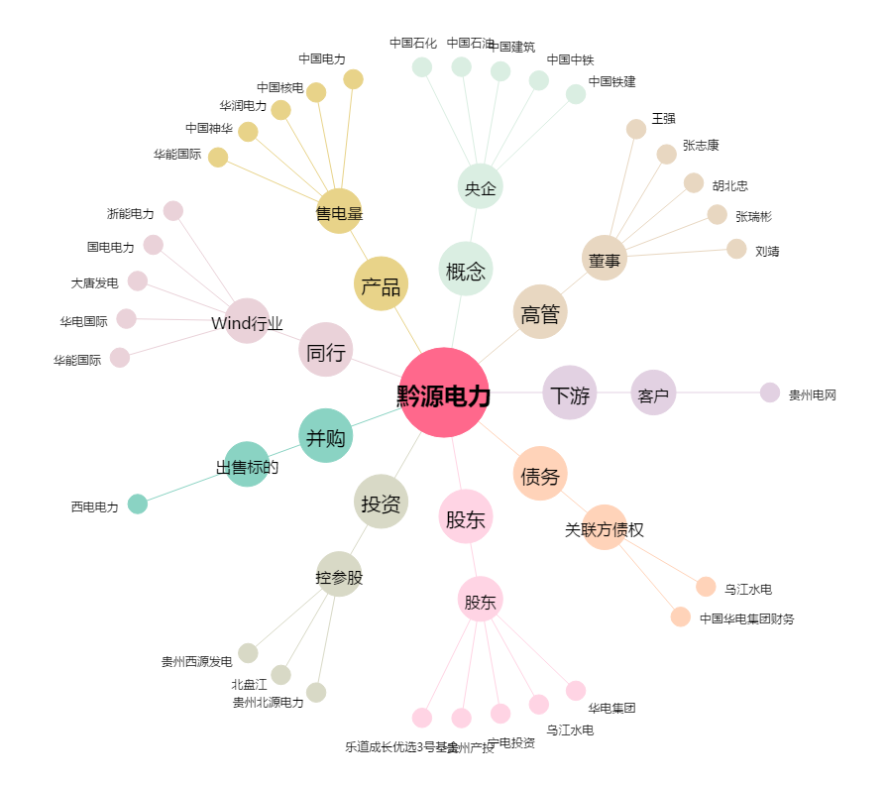
黔源电力[002039.SZ] - 关系概览图

